상품제안서
메모형 점착메모지 (HS-100-05) | 상품코드: S22261

 |  |  |  |  |  |  | 02-713-8555 | www.synergygift.co.kr
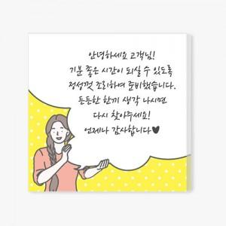 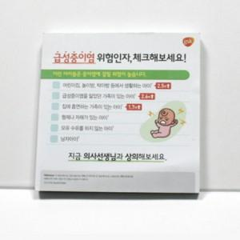 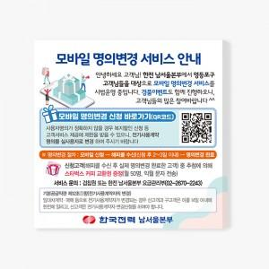

【상세/제작정보】 | <span style="font-size: 14pt;">컬러 인쇄 무료</span>

【인쇄/포장옵션】 | 풀칼라 / 포장불가능

【공급단가】 | 수량 | 500~ | 1,000~ | 3,000~ | 5,000~ | 10,000~
*VAT별도 | 30매 | 630원 | 590원 | 550원 | 530원 | 520원
 | 50매 | 810원 | 760원 | 710원 | 680원 | 670원
 | 100매 | 1,690원 | 1,560원 | 1,450원 | 1,370원 | 1,350원

【상품 URL】 | https://www.synergygift.co.kr:443/src/goods_detail.php?gdno=22261

